المؤشرات الكلية

سوق العراق للاوراق المالية
جلسة الخميس 2026/8/27 |  |  |  | تقرير أسعار الأسهم المتداولة لسوق العراق للأوراق المالية
الجلسة (149)
الاسهم المتداولة المدرجة و OTC |  |  | 554,342,656 |  |  | قيمة الأسهم المتداولة المدرجة و OTC |  | 916,098,124 |  |  | صفقات الشركات المدرجة وOTC | 1234
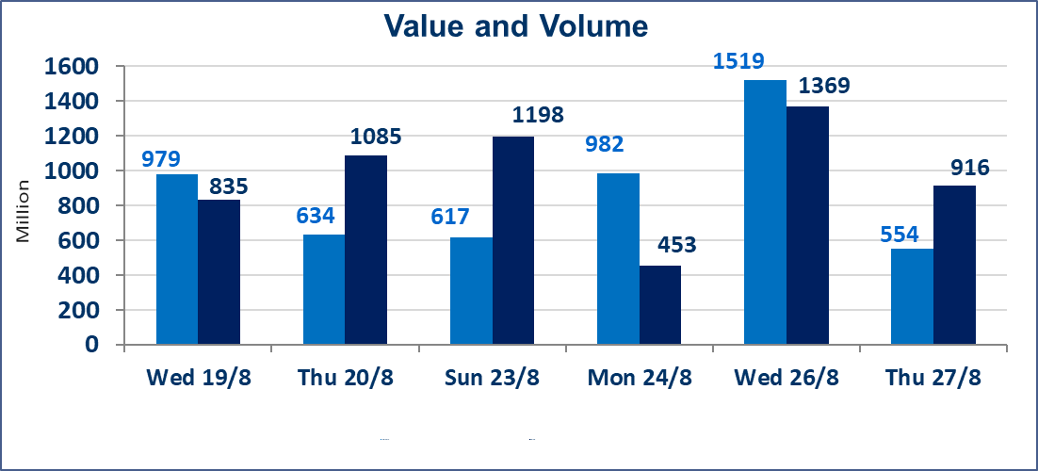
المؤشر60 ISX اليوم | 1015.00 |  | نقطة |  |  | المؤشر15 ISX اليوم | 1245.95 | نقطة
المؤشر 60 ISX السابق | 1011.22 |  | نقطة |  |  | المؤشر 15 ISX السابق | 1249.87 | نقطة
نسبة التغير | 0.37 |  | % |  |  | نسبة التغير | -0.31 | %
عدد النقاط | 3.78 |  | نقطة |  |  | عدد النقاط | -3.92 | نقطة

الشركات المدرجة | 103 | OTC | 22 | 125 |  | الشركات غير المتداولة المدرجة | 36 | OTC | 21 | 57
الشركات المتداولة | 48 | OTC | 1 | 49 |  | الشركات المرتفعة |  |  | 13
شركات الهيئة العامة |  |  |  | 1 |  | الشركات المنخفضة |  |  | 18
الموقوفة بقرار من هيأة الأوراق المالية |  |  |  | 18
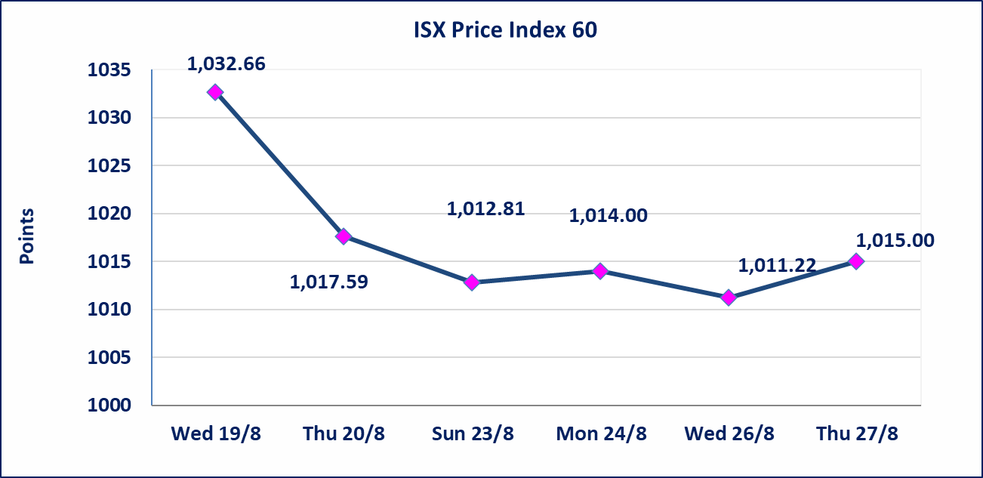
 |  |  |  |  |  | 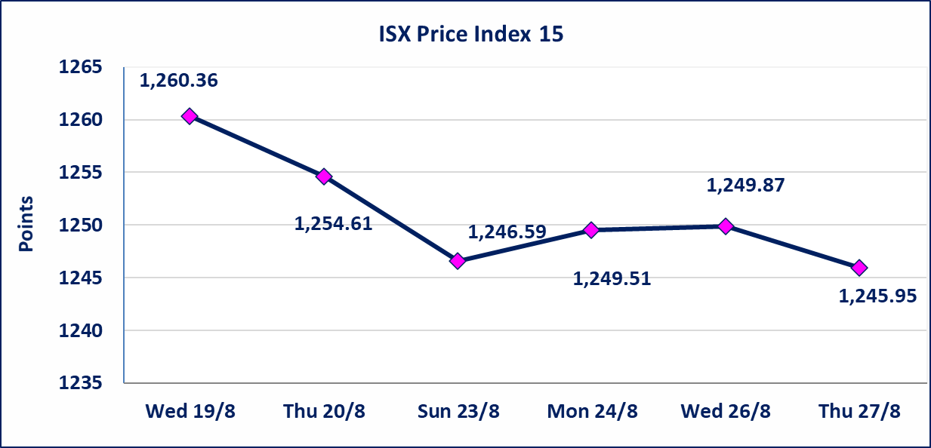
* | استنادا الى كتاب هيأة الاوراق المالية المرقم 1505/10 في 2026/8/13 سيتم ايقاف التداول على اسهم الشركات اعتبارا من جلسة الاثنين 2026/8/17 لعدم الالتزام بمتطلبات الافصاح المالي وتقديم الحسابات الختامية لعام 2025 (مصرف سومر التجاري ،مصرف الموصل ، مصرف الاتحاد العراقي ، مصرف المتحد ، مصرف العالم ،مصرف امين العراق ،فنادق عشتار ، الوطنية للاستثمارات السياحية ، الحديثة للانتاج الحيواني ، بابل للانتاج الحيواني) واستمرار التداول على الشركات ( العراقية لصناعة الكارتون ، الصناعات الالكترونية ، الصناعات الخفيفة ، صناعة المواد الانشائية ، العراقية لنقل المنتجات النفطية ، بادية للنقل العام ، فندق فلسطين ، فندق السدير) واستمرار ايقاف التداول على الشركات (الخير للاستثمار المالي،الباتك للاستثمار المالي،بين النهرين للاستثمارات المالية،الزوراء للاستثمار المالي، العراقية للنقل البري، مصرف بابل ، مصرف الشمال، مصرف زين العراق).
الوطنية للصناعات الغذائية (INFF) | تم البدء بعمليات ايداع شهادات اسهم المساهمين لشركة الوطنية للصناعات الغذائية إعتباراً من جلسة الاحد 2026/5/24 وسيتم اطلاق التداول لحين اكمال انتهاء الاجراءات في مركز الايداع في منصة الشركات غير المدرجة ISX-OTC.
الحد الأعلى والادنى للتغير في السعر | نسبة التغير الحدود الدنيا للحركة السعرية للاسهم من (5% الى 10%) والحدود العليا من(10% الى 25%)في كافة المنصات ماعدا منصة OTC.
Web site : www.isx-iq.net E-mail : info-isx@isx-iq.net |  |  |  |  | 07834000034 - 07711211522 : ص . ب :3607 العلوية الهاتف |  |  |  |  |  | بغداد /الكرادة/ قرب المسرح الوطني /مجاور مصرف الخليج التجاري

نسبة التغير
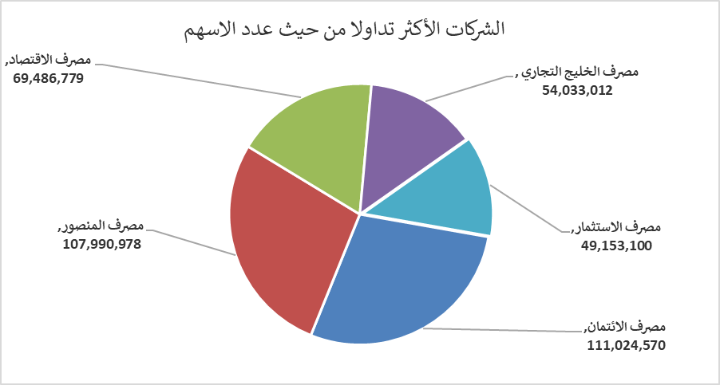
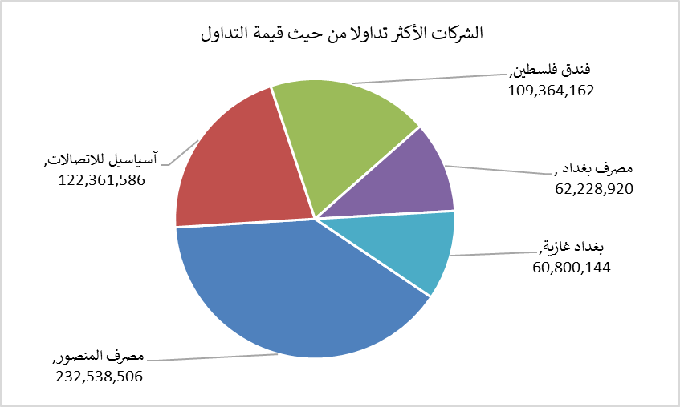
الشركات الأكثر ارتفاعاً وانخفاضاً

نسبة التغير لاسعار الاغلاق الاكثر ارتفاعاً |  |  |  | نسبة التغير لاسعار الاغلاق الاكثر انخفاضاً
اسم الشركة | اغلاق | التغير(%) | الاسهم المتداولة | اسم الشركة | اغلاق | التغير (%) | الاسهم المتداولة
مصرف الشرق الأوسط | 0.080 | 14.29 | 913,414 | مصرف الدولي الاسلامي | 0.220 | -8.33 | 200,000
مصرف الخليج التجاري | 0.340 | 6.25 | 54,033,012 | فندق أشور | 26.000 | -6.78 | 955
المعمورة العقارية | 2.850 | 5.56 | 2,383,000 | السجاد والمفروشات | 23.000 | -6.12 | 102,043
فندق فلسطين | 20.750 | 4.80 | 5,251,996 | طريق الخارز لانتاج المواد الانشائية | 1.200 | -4.00 | 4,712,241
الامين العقارية | 1.770 | 4.12 | 434,297 | الصناعات الالكترونية | 1.400 | -3.45 | 385,920

الشركات الاكثر نشاطا حسب الاسهم المتداولة (حجم التداول) |  |  |  | الشركات الاكثر نشاطا حسب القيمة المتداولة
اسم الشركة | اغلاق | التغير(%) | الاسهم المتداولة | اسم الشركة | اغلاق | التغير (%) | القيمة المتداولة
مصرف الائتمان | 0.530 | 1.92 | 111,024,570 | مصرف المنصور | 2.150 | 0.47 | 232,538,506
مصرف المنصور | 2.150 | 0.47 | 107,990,978 | آسياسيل للاتصالات | 15.740 | -0.38 | 122,361,586
مصرف الاقتصاد | 0.260 | 0.00 | 69,486,779 | فندق فلسطين | 20.750 | 4.80 | 109,364,162
مصرف الخليج التجاري | 0.340 | 6.25 | 54,033,012 | مصرف بغداد | 3.120 | 0.00 | 62,228,920
مصرف الاستثمار | 0.400 | 0.00 | 49,153,100 | بغداد غازية | 6.180 | -0.32 | 60,800,144

